TDSheet
 |  |  |  | ООО "ПУЛЬС Воронеж"
 |  |  |  | 394028, Воронежская обл, Воронеж г, Базовая ул, дом № 9, корпус Б
 |  |  |  | ОГРН: 1133668032420
 |  |  |  | ИНН/КПП: 3663098839/366301001
 |  |  |  | Тел.: +7 +7 (473) 233-35-47
 |  |  |  | E-mail: n.zademidko_vrn@puls.ru
 |  |  |  | www.puls.ru

ИНН 3663098839

Исх. № ВРН01258559 /П от 03.08.2026

Заказчик: ФЕДЕРАЛЬНОЕ КАЗЕННОЕ УЧРЕЖДЕНИЕ ЗДРАВООХРАНЕНИЯ "МЕДИКО-САНИТАРНАЯ ЧАСТЬ № 68 ФЕДЕРАЛЬНОЙ СЛУЖБЫ ИСПОЛНЕНИЯ НАКАЗАНИЙ"

В ответ на Ваш запрос цен компания ООО "ПУЛЬС Воронеж" предлагает осуществить поставку медикаментов по указанным ценам:

№ п/п | МНН | Наименование, форма, дозировка, фасовка | Производитель, страна происхождения | Ед. изм. | Кол- во | Ставка НДС, % | Ж Н В Л П | Цена за ед. с учетом НДС, руб. | Сумма с учетом НДС, руб.
1 | Ипратропия бромид+Фенотерол | Беродуал Н аэроз д/ингал дозир 20 мкг +50 мкг/доза 200 доз 10 мл х1 | Boehringer Ingelheim Pharma GmbH & Co. KG, Германия | уп. | 1 | 10% | Да | 475.80 | 475.80
2 | Очищенная микронизированная флавоноидная фракция (диосмин+флавоноиды в пересчете на гесперидин) | Детралекс табл п/о плен 1000 мг х60 ^ | Сервье Рус ООО, Россия | уп. | 1 | 10% | Нет | 3,133.80 | 3,133.80
3 | Аллопуринол | Милурит табл 100 мг фл х50 * | Egis Pharmaceuticals PLC, Венгрия | уп. | 4 | 10% | Да | 141.00 | 564.00
4 | Фенилэфрин | Релиф супп рект 5 мг х10 | Нижфарм, Россия | уп. | 2 | 10% | Нет | 753.68 | 1,507.36
5 | Железа сульфат+[Аскорбиновая кислота] | Сорбифер Дурулес табл с пролонг высв п/о плен 320 мг +60 мг х50 | Egis Pharmaceuticals PLC, Венгрия | уп. | 3 | 10% | Нет | 700.00 | 2,100.00
6 | Тиотропия бромид | Спирива Респимат р-р д/ингал 2,5 мкг/доза картридж с ингал 4 мл х1 | Boehringer Ingelheim Pharma GmbH & Co. KG, Германия | уп. | 5 | 10% | Да | 2,031.00 | 10,155.00
 |  |  |  |  |  |  |  |  | 17,935.96

В стоимость товара включена упаковка, доставка, разгрузка, налоги, сборы, таможенные пошлины, и другие обязательные платежи, установленные законодательством Российской Федерации, страхование, а также любые иные расходы Поставщика связанные с исполнением Договора. Остаточный срок годности не менее 12 месяцев Цены актуальны в течение 5 дней


 | Директор

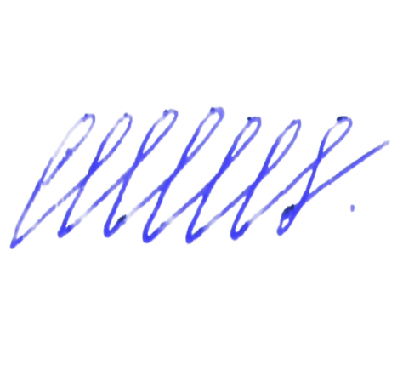

 | ____________________ | Самохвалов Юрий Федорович
 | М.П.

